1st-Data
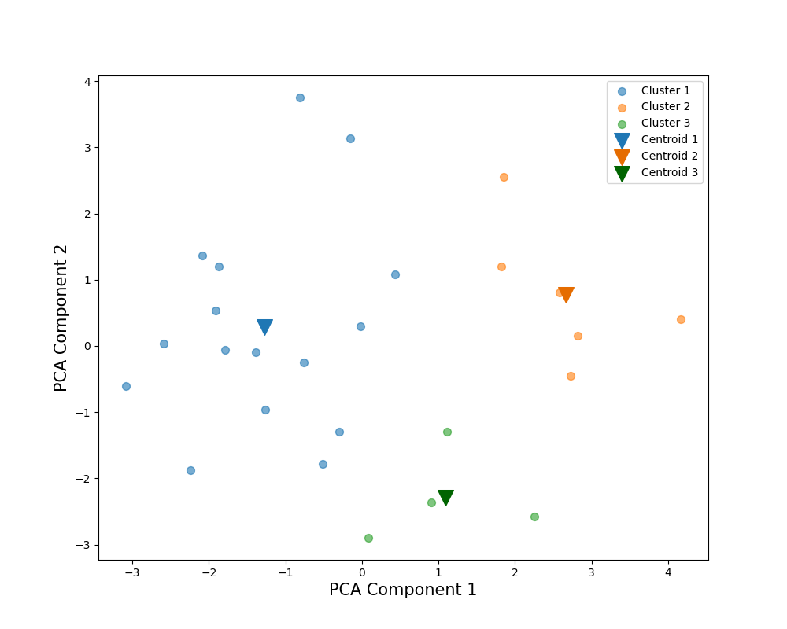
Subject |  | English |  |  | PCA Weights
Cluster |  | 3 | 1 | 2 | 1 | 2
解答時間(s) | 平均 | 191.750 | 346.250 | 295.167 | -0.188 | 0.548
 | 標準偏差 | 28.194 | 86.712 | 45.984
 | 変動係数 | 14.70% | 25.04% | 15.58%
平均速度(px/s) | 平均 | 988.094 | 705.323 | 1165.094 | 0.503 | -0.049
 | 標準偏差 | 72.088 | 88.627 | 120.806
 | 変動係数 | 7.30% | 12.57% | 10.37%
切り替え回数 | 平均 | 728.250 | 1263.000 | 1078.500 | -0.222 | 0.538
 | 標準偏差 | 151.438 | 269.857 | 258.541
 | 変動係数 | 20.79% | 21.37% | 23.97%
サッケードの割合(％) | 平均 | 13.595 | 14.201 | 13.026 | -0.327 | -0.133
39％
 | 標準偏差 | 2.118 | 1.153 | 1.152
42％
 | 変動係数 | 15.58% | 8.12% | 8.84%
平均サッケード振幅(px) | 平均 | 235.552 | 165.673 | 290.238 | 0.515 | 0.016
 | 標準偏差 | 37.031 | 30.362 | 33.816
 | 変動係数 | 15.72% | 18.33% | 11.65%
最大サッケード振幅(px) | 平均 | 984.727 | 1081.260 | 1328.271 | 0.213 | 0.184
 | 標準偏差 | 96.370 | 249.746 | 185.262
 | 変動係数 | 9.79% | 23.10% | 13.95%
54％
視線の分布(px) | 平均 | 433.227 | 368.092 | 436.168 | 0.426 | 0.037
 | 標準偏差 | 15.079 | 36.445 | 26.527
 | 変動係数 | 3.48% | 9.90% | 6.08%
視線パスのフラクタル次元 | 平均 | 96.286 | 121.581 | 149.375 | 0.174 | 0.533
 | 標準偏差 | 14.804 | 29.471 | 25.511
 | 変動係数 | 15.37% | 24.24% | 17.08%
平均視線パス直線性 | 平均 | 0.974 | 0.965 | 0.951 | -0.180 | -0.267
 | 標準偏差 | 0.008 | 0.007 | 0.010
 | 変動係数 | 0.80% | 0.76% | 1.10%
Scoring Rate (%) |  | 54% | 42% | 39%

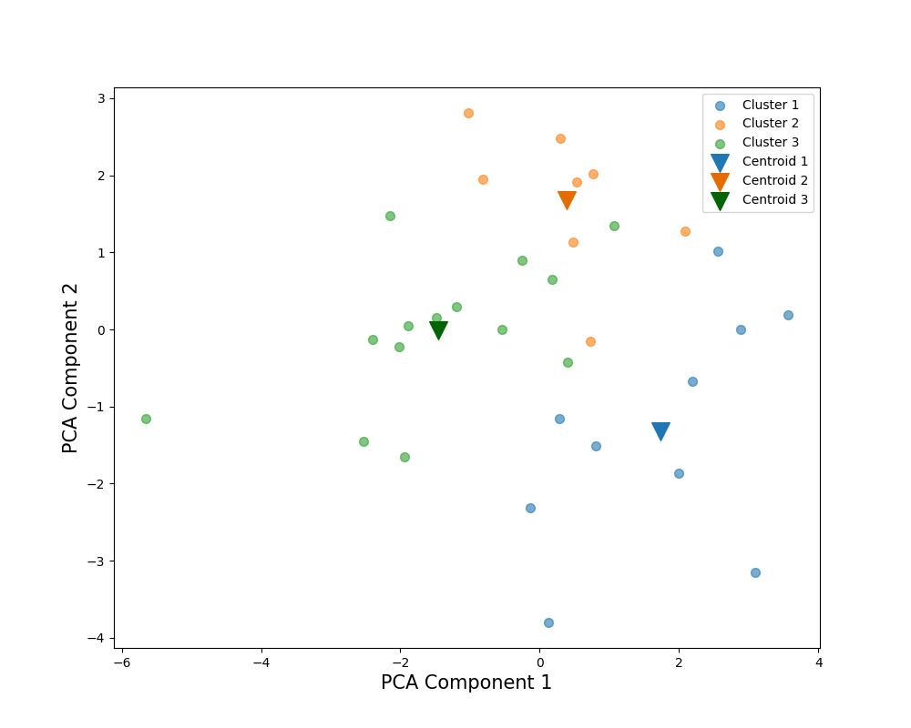
Subject |  | Japanese |  |  | PCA Weights
Cluster |  | 3 | 1 | 2 | 1 | 2
解答時間(s) | 平均 | 123.714 | 128.300 | 170.750 | 0.198 | 0.554
 | 標準偏差 | 19.633 | 28.975 | 18.305
 | 変動係数 | 15.87% | 22.58% | 10.72%
平均速度(px/s) | 平均 | 1102.017 | 1366.710 | 1066.667 | 0.387 | -0.303
80％
 | 標準偏差 | 188.050 | 143.575 | 154.176
 | 変動係数 | 17.06% | 10.51% | 14.45%
切り替え回数 | 平均 | 497.571 | 463.100 | 613.250 | 0.174 | 0.579
 | 標準偏差 | 88.643 | 96.396 | 50.025
 | 変動係数 | 17.82% | 20.82% | 8.16%
サッケードの割合(％) | 平均 | 13.477 | 11.677 | 12.417 | -0.257 | 0.235
 | 標準偏差 | 1.125 | 1.168 | 0.622
 | 変動係数 | 8.35% | 10.01% | 5.01%
平均サッケード振幅(px) | 平均 | 261.734 | 378.757 | 271.350 | 0.424 | -0.332
91％
 | 標準偏差 | 41.174 | 59.875 | 53.315
 | 変動係数 | 15.73% | 15.81% | 19.65%
87％
最大サッケード振幅(px) | 平均 | 1043.927 | 1403.525 | 1183.322 | 0.416 | -0.016
 | 標準偏差 | 192.963 | 136.087 | 153.796
 | 変動係数 | 18.48% | 9.70% | 13.00%
視線の分布(px) | 平均 | 461.823 | 546.928 | 505.921 | 0.425 | -0.033
 | 標準偏差 | 46.034 | 40.105 | 32.017
 | 変動係数 | 9.97% | 7.33% | 6.33%
視線パスのフラクタル次元 | 平均 | 68.290 | 80.787 | 86.172 | 0.424 | 0.291
 | 標準偏差 | 14.347 | 16.609 | 8.077
 | 変動係数 | 21.01% | 20.56% | 9.37%
平均視線パス直線性 | 平均 | 0.966 | 0.976 | 0.965 | -0.044 | -0.118
 | 標準偏差 | 0.016 | 0.007 | 0.015
 | 変動係数 | 1.68% | 0.75% | 1.57%
Scoring Rate (%) |  | 91% | 87% | 80%

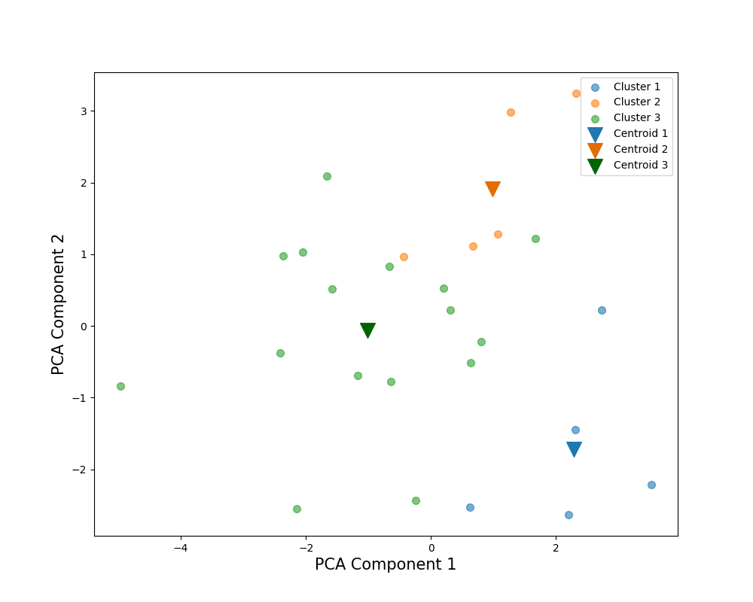
Subject |  | All |  |  | PCA Weights
Cluster |  | 3 | 1 | 2 | 1 | 2
解答時間(s) | 平均 | 214.406 | 183.200 | 300.200 | 0.117 | 0.587
 | 標準偏差 | 40.678 | 30.217 | 48.414
 | 変動係数 | 18.97% | 16.49% | 16.13%
平均速度(px/s) | 平均 | 950.324 | 1282.675 | 963.538 | 0.408 | -0.325
 | 標準偏差 | 151.011 | 122.216 | 68.108
 | 変動係数 | 15.89% | 9.53% | 7.07%
64％
切り替え回数 | 平均 | 801.906 | 708.000 | 1046.600 | 0.104 | 0.592
 | 標準偏差 | 152.484 | 131.531 | 103.409
 | 変動係数 | 19.02% | 18.58% | 9.88%
サッケードの割合(％) | 平均 | 13.893 | 11.998 | 12.495 | -0.379 | 0.034
 | 標準偏差 | 0.717 | 0.940 | 0.308
 | 変動係数 | 5.16% | 7.84% | 2.47%
平均サッケード振幅(px) | 平均 | 223.618 | 345.564 | 255.874 | 0.460 | -0.248
61％
 | 標準偏差 | 36.839 | 43.565 | 21.723
 | 変動係数 | 16.47% | 12.61% | 8.49%
最大サッケード振幅(px) | 平均 | 1113.186 | 1294.987 | 1194.847 | 0.346 | 0.063
86％
 | 標準偏差 | 173.051 | 113.905 | 261.520
 | 変動係数 | 15.55% | 8.80% | 21.89%
視線の分布(px) | 平均 | 436.196 | 476.734 | 451.040 | 0.378 | -0.114
 | 標準偏差 | 47.525 | 22.893 | 27.061
 | 変動係数 | 10.90% | 4.80% | 6.00%
視線パスのフラクタル次元 | 平均 | 91.494 | 108.962 | 122.930 | 0.415 | 0.316
 | 標準偏差 | 17.034 | 15.798 | 16.132
 | 変動係数 | 18.62% | 14.50% | 13.12%
平均視線パス直線性 | 平均 | 0.964 | 0.967 | 0.968 | -0.140 | -0.141
 | 標準偏差 | 0.010 | 0.011 | 0.006
 | 変動係数 | 1.08% | 1.16% | 0.65%
Scoring Rate (%) |  | 66% | 64% | 61%

1st-Data-wS
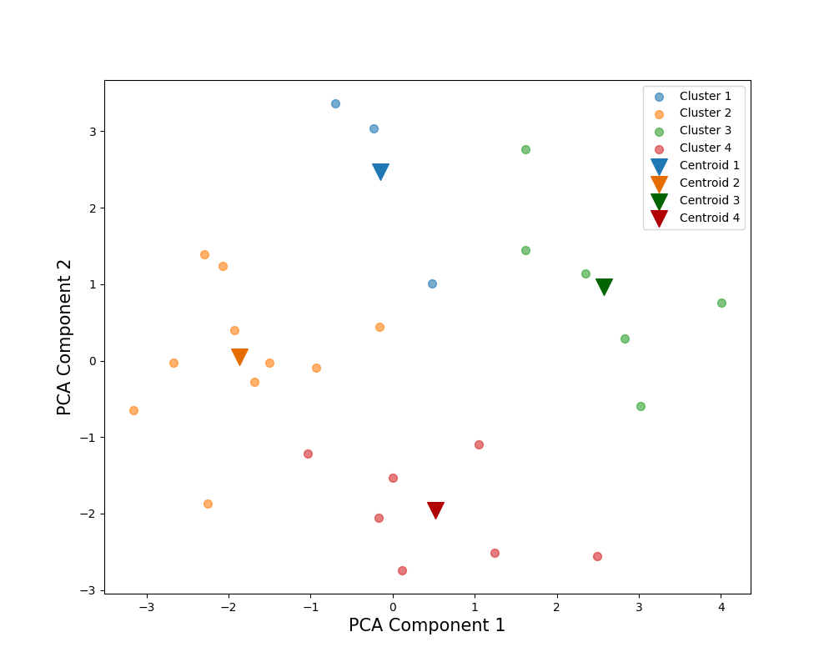
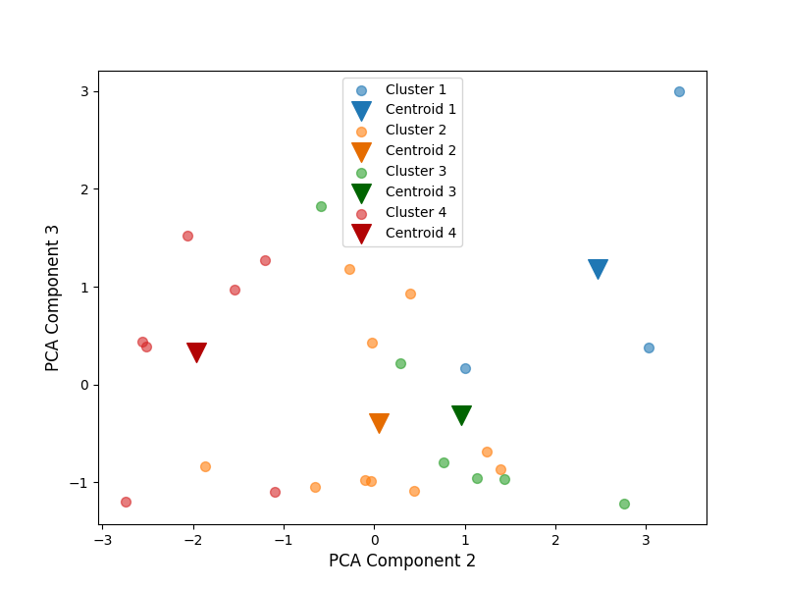
Subject |  | English |  |  |  | PCA Weights
Cluster |  | 1 | 4 | 3 | 2 | 1 | 2 | 3
得点率(％) | 平均 | 68.333 | 67.143 | 39.167 | 21.000 | 0.152 | -0.153 | 0.728
 | 標準偏差 | 15.275 | 30.119 | 32.622 | 14.491
 | 変動係数 | 22.35% | 44.86% | 83.29% | 69.01%
解答時間(s) | 平均 | 465.667 | 215.143 | 295.167 | 340.400 | -0.205 | 0.521 | 0.202
 | 標準偏差 | 99.551 | 38.264 | 45.984 | 45.459
 | 変動係数 | 21.38% | 17.79% | 15.58% | 13.35%
68.33％
平均速度(px/s) | 平均 | 766.651 | 894.894 | 1165.094 | 667.333 | 0.497 | -0.012 | -0.125
 | 標準偏差 | 86.057 | 138.992 | 120.806 | 70.908
 | 変動係数 | 11.23% | 15.53% | 10.37% | 10.63%
切り替え回数 | 平均 | 1532.000 | 815.429 | 1078.500 | 1281.700 | -0.246 | 0.521 | 0.012
39.17％
68％
 | 標準偏差 | 311.827 | 160.113 | 258.541 | 192.603
21％
 | 変動係数 | 20.35% | 19.64% | 23.97% | 15.03%
サッケードの割合(％) | 平均 | 12.518 | 13.937 | 13.026 | 14.647 | -0.319 | -0.149 | -0.013
 | 標準偏差 | 0.784 | 1.646 | 1.152 | 0.844
 | 変動係数 | 6.26% | 11.81% | 8.84% | 5.76%
平均サッケード振幅(px) | 平均 | 201.650 | 209.545 | 290.238 | 152.121 | 0.506 | 0.053 | -0.107
 | 標準偏差 | 25.417 | 44.526 | 33.816 | 23.789
67％
21％
39％
 | 変動係数 | 12.60% | 21.25% | 11.65% | 15.64%
最大サッケード振幅(px) | 平均 | 1222.824 | 1062.372 | 1328.271 | 1013.400 | 0.222 | 0.166 | 0.594
67.14％
 | 標準偏差 | 402.105 | 144.797 | 185.262 | 221.832
 | 変動係数 | 32.88% | 13.63% | 13.95% | 21.89%
視線の分布(px) | 平均 | 394.460 | 407.655 | 436.168 | 358.542 | 0.417 | 0.067 | -0.115
 | 標準偏差 | 37.070 | 35.461 | 26.527 | 38.484
 | 変動係数 | 9.40% | 8.70% | 6.08% | 10.73%
視線パスのフラクタル次元 | 平均 | 168.093 | 98.073 | 149.375 | 113.964 | 0.146 | 0.543 | -0.072
 | 標準偏差 | 17.287 | 15.013 | 25.511 | 19.311
 | 変動係数 | 10.28% | 15.31% | 17.08% | 16.94%
平均視線パス直線性 | 平均 | 0.963 | 0.972 | 0.951 | 0.965 | -0.159 | -0.286 | 0.173
 | 標準偏差 | 0.008 | 0.008 | 0.010 | 0.007
 | 変動係数 | 0.83% | 0.85% | 1.10% | 0.73%

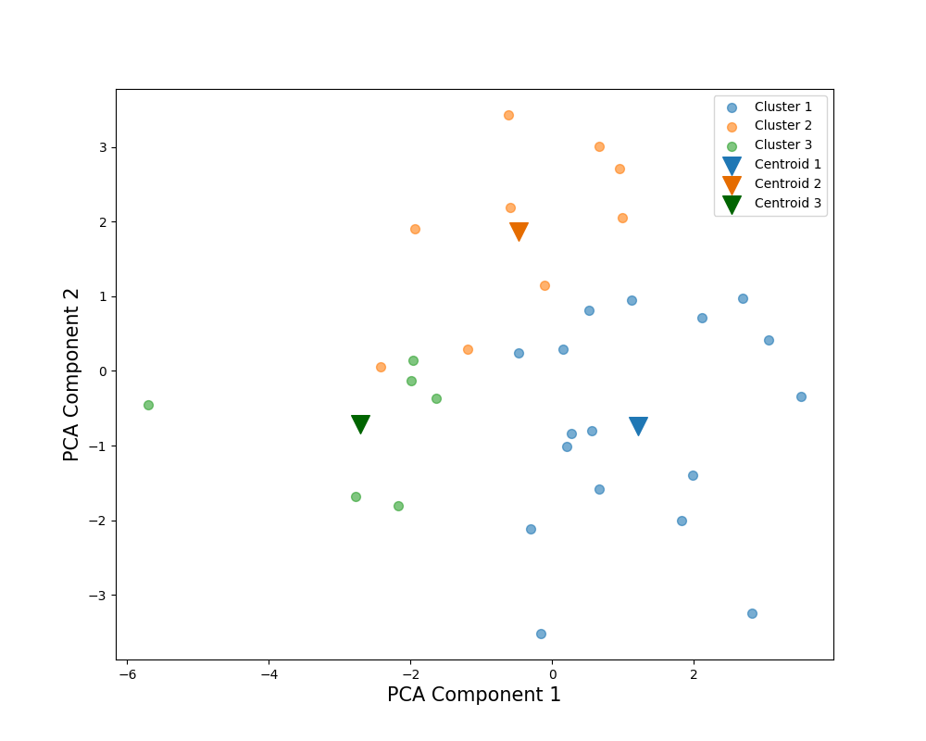
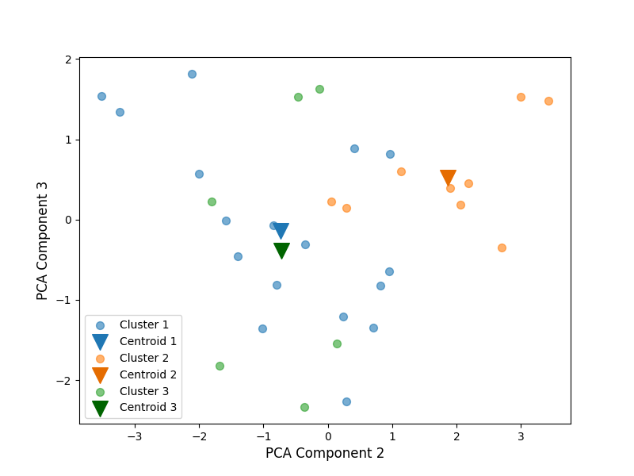
Subject |  | Japanese |  |  |  | PCA Weights
Cluster |  | 3 | 1 | 2 |  | 1 | 2 | 3
得点率(％) | 平均 | 95.000 | 88.824 | 77.778 |  | -0.112 | -0.403 | -0.258
 | 標準偏差 | 8.367 | 7.812 | 9.718
 | 変動係数 | 8.81% | 8.80% | 12.49%
解答時間(s) | 平均 | 111.500 | 132.765 | 161.667 |  | 0.238 | 0.498 | 0.079
 | 標準偏差 | 19.491 | 25.196 | 26.254
78％
 | 変動係数 | 17.48% | 18.98% | 16.24%
平均速度(px/s) | 平均 | 1006.170 | 1326.580 | 1004.422 |  | 0.360 | -0.332 | -0.212
78％
 | 標準偏差 | 156.796 | 138.463 | 108.654
 | 変動係数 | 15.58% | 10.44% | 10.82%
切り替え回数 | 平均 | 421.333 | 510.588 | 588.333 |  | 0.211 | 0.500 | -0.125
89％
 | 標準偏差 | 67.275 | 98.853 | 62.604
 | 変動係数 | 15.97% | 19.36% | 10.64%
サッケードの割合(％) | 平均 | 13.288 | 12.274 | 12.934 |  | -0.242 | 0.220 | -0.437
 | 標準偏差 | 1.395 | 1.366 | 0.850
95％
89％
95％
 | 変動係数 | 10.50% | 11.13% | 6.57%
平均サッケード振幅(px) | 平均 | 241.177 | 351.558 | 244.344 |  | 0.398 | -0.345 | 0.049
 | 標準偏差 | 39.593 | 58.168 | 30.601
 | 変動係数 | 16.42% | 16.55% | 12.52%
最大サッケード振幅(px) | 平均 | 964.588 | 1321.018 | 1096.887 |  | 0.411 | -0.056 | 0.200
 | 標準偏差 | 113.509 | 187.399 | 183.807
 | 変動係数 | 11.77% | 14.19% | 16.76%
視線の分布(px) | 平均 | 444.955 | 531.885 | 474.489 |  | 0.417 | -0.089 | -0.216
 | 標準偏差 | 63.759 | 39.287 | 26.376
 | 変動係数 | 14.33% | 7.39% | 5.56%
視線パスのフラクタル次元 | 平均 | 54.959 | 82.121 | 80.833 |  | 0.442 | 0.225 | -0.071
 | 標準偏差 | 8.676 | 12.994 | 10.743
 | 変動係数 | 15.79% | 15.82% | 13.29%
平均視線パス直線性 | 平均 | 0.964 | 0.968 | 0.974 |  | -0.041 | -0.039 | 0.762
 | 標準偏差 | 0.021 | 0.013 | 0.011
 | 変動係数 | 2.22% | 1.34% | 1.09%

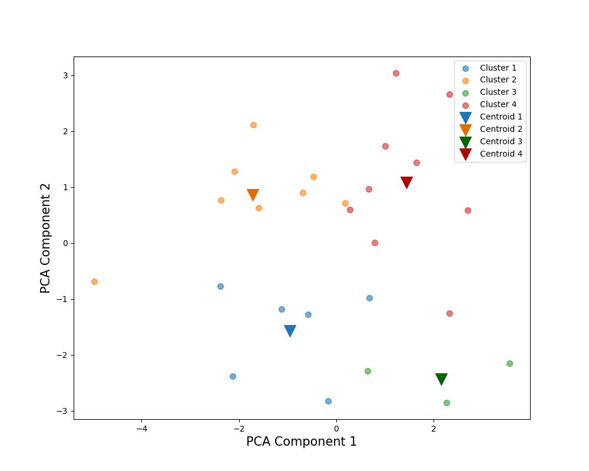
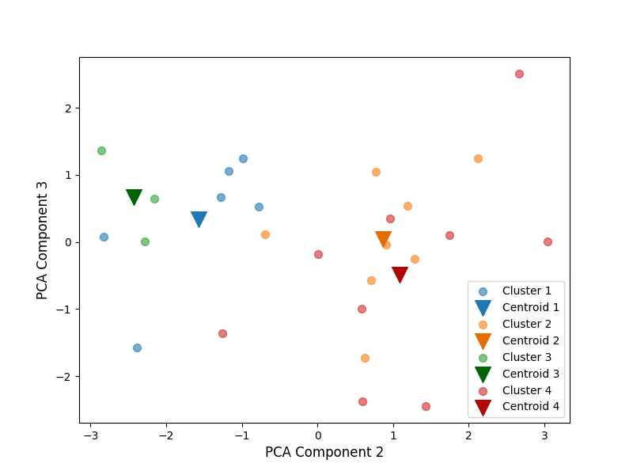
Subject |  | All |  |  |  | PCA Weights
Cluster |  | 1 | 3 | 4 | 2 | 1 | 2 | 3
得点率(％) | 平均 | 83.167 | 69.333 | 58.889 | 56.125 | 0.025 | -0.288 | 0.426
 | 標準偏差 | 10.265 | 11.015 | 12.985 | 5.939
 | 変動係数 | 12.34% | 15.89% | 22.05% | 10.58%
解答時間(s) | 平均 | 183.500 | 169.167 | 260.611 | 236.688 | 0.111 | 0.554 | 0.235
 | 標準偏差 | 40.730 | 13.137 | 59.833 | 32.036
 | 変動係数 | 22.20% | 7.77% | 22.96% | 13.53%
平均速度(px/s) | 平均 | 1007.124 | 1272.053 | 1085.654 | 850.807 | 0.410 | -0.290 | -0.258
 | 標準偏差 | 122.011 | 113.370 | 158.015 | 119.339
56％
69％
 | 変動係数 | 12.11% | 8.91% | 14.55% | 14.03%
切り替え回数 | 平均 | 666.167 | 621.667 | 951.667 | 897.063 | 0.097 | 0.578 | 0.041
 | 標準偏差 | 88.994 | 47.899 | 147.274 | 122.011
59％
56％
 | 変動係数 | 13.36% | 7.70% | 15.48% | 13.60%
サッケードの割合(％) | 平均 | 13.843 | 11.517 | 12.842 | 13.946 | -0.379 | 0.027 | -0.290
83％
 | 標準偏差 | 0.585 | 0.674 | 0.719 | 0.900
 | 変動係数 | 4.23% | 5.85% | 5.60% | 6.45%
平均サッケード振幅(px) | 平均 | 233.306 | 355.501 | 276.928 | 203.297 | 0.462 | -0.217 | -0.065
59％
 | 標準偏差 | 25.130 | 58.284 | 34.023 | 34.960
 | 変動係数 | 10.77% | 16.40% | 12.29% | 17.20%
83％
最大サッケード振幅(px) | 平均 | 1121.142 | 1277.338 | 1209.127 | 1102.393 | 0.348 | 0.024 | 0.403
69％
 | 標準偏差 | 222.977 | 157.272 | 203.062 | 160.508
 | 変動係数 | 19.89% | 12.31% | 16.79% | 14.56%
視線の分布(px) | 平均 | 452.078 | 477.321 | 467.926 | 407.780 | 0.380 | -0.114 | -0.096
 | 標準偏差 | 35.894 | 30.178 | 23.567 | 43.765
 | 変動係数 | 7.94% | 6.32% | 5.04% | 10.73%
視線パスのフラクタル次元 | 平均 | 83.925 | 100.958 | 122.568 | 89.229 | 0.411 | 0.320 | -0.070
 | 標準偏差 | 12.035 | 15.547 | 11.426 | 13.432
 | 変動係数 | 14.34% | 15.40% | 9.32% | 15.05%
平均視線パス直線性 | 平均 | 0.968 | 0.975 | 0.959 | 0.968 | -0.137 | -0.169 | 0.655
 | 標準偏差 | 0.003 | 0.003 | 0.011 | 0.009
 | 変動係数 | 0.34% | 0.34% | 1.18% | 0.88%

2nd-Data
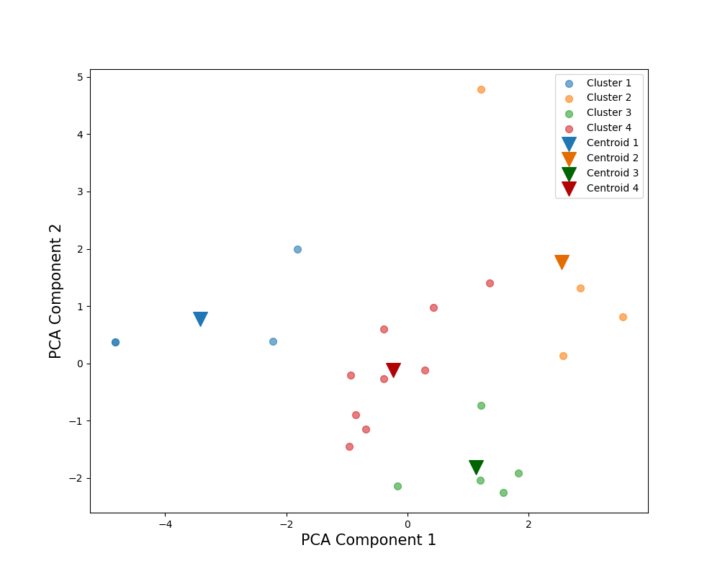
86％
83％
79％
64％
Subject |  | English |  |  |  | PCA Weights
Cluster |  | 1 | 3 | 2 | 4 | 1 | 2
解答時間(s) | 平均 | 263.622 | 199.100 | 373.537 | 241.883 | 0.159 | 0.580
 | 標準偏差 | 48.007 | 32.365 | 88.273 | 52.414
 | 変動係数 | 18.21% | 16.26% | 23.63% | 21.67%
平均速度(px/s) | 平均 | 580.931 | 1065.429 | 1101.004 | 891.892 | 0.432 | -0.114
 | 標準偏差 | 160.788 | 95.268 | 131.148 | 43.401
 | 変動係数 | 27.68% | 8.94% | 11.91% | 4.87%
切り替え回数 | 平均 | 5535.250 | 3222.800 | 5705.750 | 4328.222 | -0.048 | 0.607
 | 標準偏差 | 919.334 | 399.390 | 1800.810 | 741.610
 | 変動係数 | 16.61% | 12.39% | 31.56% | 17.13%
サッケードの割合(％) | 平均 | 20.118 | 16.015 | 15.319 | 17.504 | -0.415 | 0.093
 | 標準偏差 | 0.766 | 2.162 | 1.806 | 1.058
 | 変動係数 | 3.81% | 13.50% | 11.79% | 6.04%
平均サッケード振幅(px) | 平均 | 41.491 | 91.864 | 100.158 | 71.379 | 0.455 | -0.107
 | 標準偏差 | 11.728 | 9.042 | 17.677 | 6.183
 | 変動係数 | 28.27% | 9.84% | 17.65% | 8.66%
最大サッケード振幅(px) | 平均 | 764.769 | 1003.208 | 1139.605 | 1073.409 | 0.328 | 0.117
 | 標準偏差 | 154.720 | 133.802 | 264.821 | 187.945
 | 変動係数 | 20.23% | 13.34% | 23.24% | 17.51%
視線の分布(px) | 平均 | 345.806 | 445.910 | 441.777 | 421.491 | 0.371 | -0.130
 | 標準偏差 | 36.775 | 16.998 | 26.544 | 24.640
 | 変動係数 | 10.63% | 3.81% | 6.01% | 5.85%
視線パスのフラクタル次元 | 平均 | 71.893 | 98.878 | 176.097 | 98.513 | 0.373 | 0.355
 | 標準偏差 | 34.250 | 11.082 | 11.679 | 18.665
 | 変動係数 | 47.64% | 11.21% | 6.63% | 18.95%
平均視線パス直線性 | 平均 | 0.153 | 0.142 | 0.152 | 0.155 | -0.148 | 0.326
 | 標準偏差 | 0.013 | 0.004 | 0.012 | 0.007
 | 変動係数 | 8.64% | 2.83% | 7.57% | 4.51%
Scoring Rate (%) |  | 86% | 83% | 79% | 64%

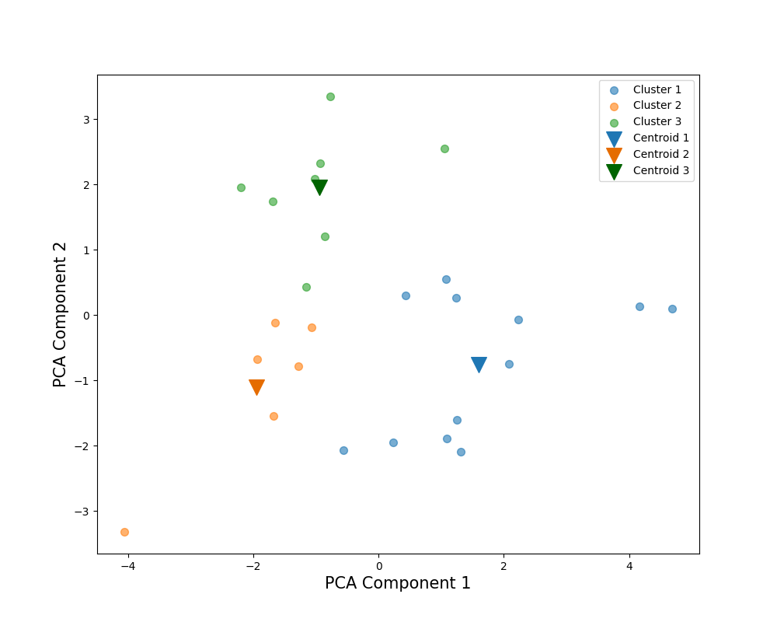
Subject |  | Japanese |  |  |  | PCA Weights
Cluster |  | 3 | 1 | 2 |  | 1 | 2
解答時間(s) | 平均 | 174.266 | 102.082 | 118.413 |  | -0.170 | 0.550
 | 標準偏差 | 28.052 | 17.572 | 14.492
 | 変動係数 | 16.10% | 17.21% | 12.24%
平均速度(px/s) | 平均 | 1179.510 | 1291.913 | 969.545 |  | 0.416 | 0.156
 | 標準偏差 | 94.933 | 228.526 | 168.944
 | 変動係数 | 8.05% | 17.69% | 17.43%
切り替え回数 | 平均 | 2696.250 | 1356.333 | 2120.167 |  | -0.368 | 0.417
89％
 | 標準偏差 | 326.849 | 312.321 | 160.950
 | 変動係数 | 12.12% | 23.03% | 7.59%
サッケードの割合(％) | 平均 | 16.097 | 13.547 | 17.620 |  | -0.424 | 0.015
 | 標準偏差 | 2.016 | 1.696 | 1.584
 | 変動係数 | 12.52% | 12.52% | 8.99%
平均サッケード振幅(px) | 平均 | 101.817 | 129.813 | 78.336 |  | 0.488 | 0.071
 | 標準偏差 | 11.372 | 30.221 | 16.204
 | 変動係数 | 11.17% | 23.28% | 20.68%
最大サッケード振幅(px) | 平均 | 1127.292 | 1142.647 | 820.662 |  | 0.300 | 0.345
80％
83％
 | 標準偏差 | 301.588 | 271.592 | 184.477
 | 変動係数 | 26.75% | 23.77% | 22.48%
視線の分布(px) | 平均 | 504.364 | 524.368 | 434.239 |  | 0.376 | 0.271
 | 標準偏差 | 54.546 | 53.773 | 59.413
 | 変動係数 | 10.81% | 10.25% | 13.68%
視線パスのフラクタル次元 | 平均 | 87.517 | 56.282 | 56.878 |  | -0.095 | 0.549
 | 標準偏差 | 9.804 | 7.959 | 11.875
 | 変動係数 | 11.20% | 14.14% | 20.88%
平均視線パス直線性 | 平均 | 0.154 | 0.158 | 0.165 |  | 0.070 | 0.015
 | 標準偏差 | 0.010 | 0.022 | 0.013
 | 変動係数 | 6.33% | 13.85% | 7.73%
Scoring Rate (%) |  | 89% | 83% | 80%

Subject |  | All |  |  |  | PCA Weights
Cluster |  | 1 | 2 |  |  | 1 | 2
解答時間(s) | 平均 | 161.145 | 197.275 |  |  | 0.159 | 0.570
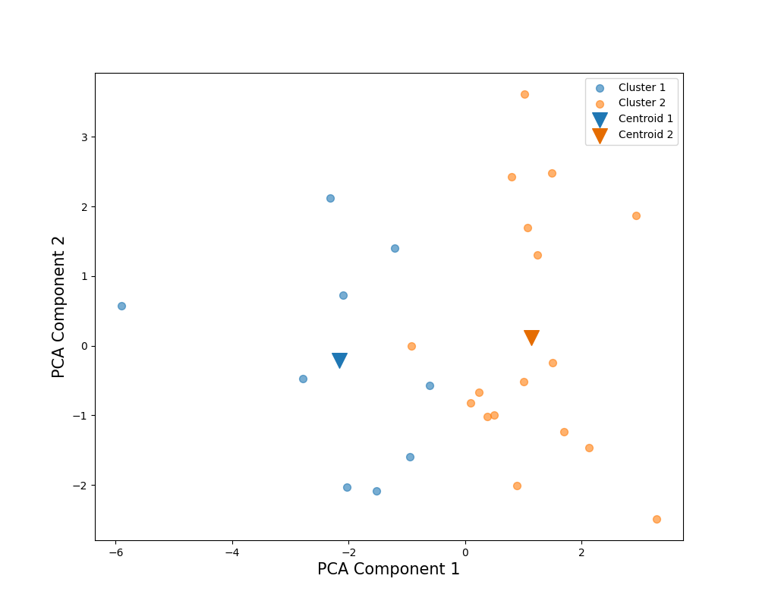
 | 標準偏差 | 37.366 | 57.231
 | 変動係数 | 23.19% | 29.01%
平均速度(px/s) | 平均 | 916.797 | 1135.628 |  |  | 0.431 | -0.162
 | 標準偏差 | 178.550 | 111.222
 | 変動係数 | 19.48% | 9.79%
切り替え回数 | 平均 | 3042.333 | 3096.324 |  |  | -0.040 | 0.602
 | 標準偏差 | 860.919 | 851.370
 | 変動係数 | 28.30% | 27.50%
サッケードの割合(％) | 平均 | 17.625 | 15.449 |  |  | -0.398 | 0.141
 | 標準偏差 | 1.607 | 1.478
 | 変動係数 | 9.12% | 9.57%
平均サッケード振幅(px) | 平均 | 75.186 | 103.277 |  |  | 0.460 | -0.196
80％
 | 標準偏差 | 15.836 | 15.930
81％
 | 変動係数 | 21.06% | 15.42%
最大サッケード振幅(px) | 平均 | 834.829 | 1137.304 |  |  | 0.379 | 0.179
 | 標準偏差 | 132.964 | 170.094
 | 変動係数 | 15.93% | 14.96%
視線の分布(px) | 平均 | 417.409 | 487.004 |  |  | 0.400 | -0.139
 | 標準偏差 | 49.939 | 30.091
 | 変動係数 | 11.96% | 6.18%
視線パスのフラクタル次元 | 平均 | 65.171 | 93.923 |  |  | 0.318 | 0.419
 | 標準偏差 | 17.890 | 23.873
 | 変動係数 | 27.45% | 25.42%
平均視線パス直線性 | 平均 | 0.159 | 0.155 |  |  | -0.110 | -0.041
 | 標準偏差 | 0.019 | 0.009
 | 変動係数 | 12.13% | 5.91%
Scoring Rate (%) |  | 81% | 80%

2nd-Data-wS
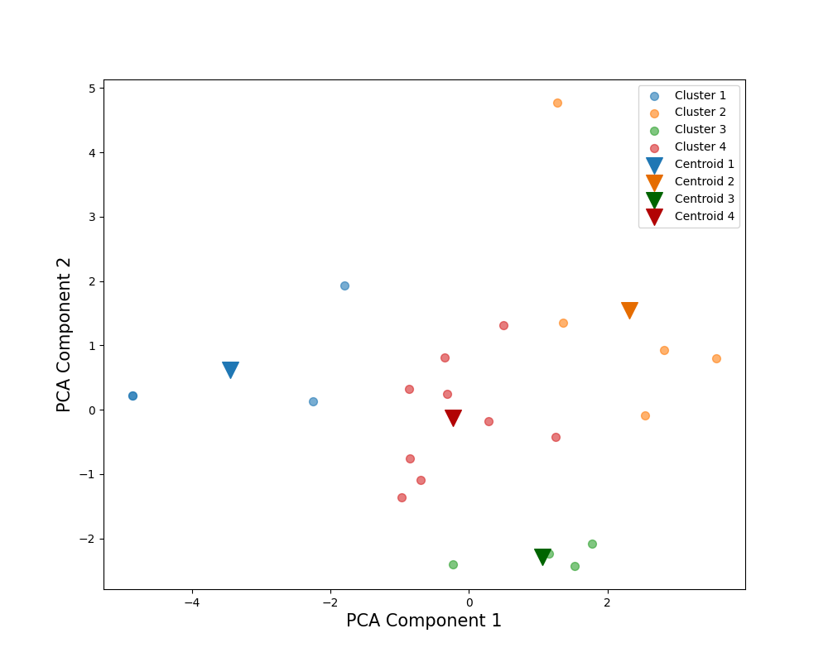
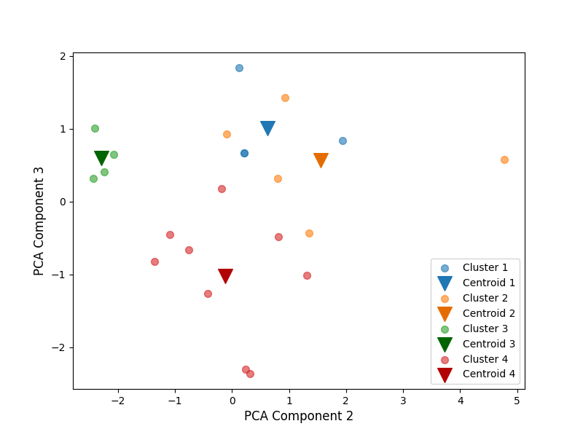
Subject |  | English |  |  |  | PCA Weights
Cluster |  | 3 | 1 | 2 | 4 | 1 | 2 | 3
得点率(％) | 平均 | 90.000 | 86.250 | 79.000 | 61.667 | -0.039 | -0.233 | 0.798
 | 標準偏差 | 4.082 | 7.500 | 11.937 | 13.693
 | 変動係数 | 4.54% | 8.70% | 15.11% | 22.20%
解答時間(s) | 平均 | 190.829 | 263.622 | 362.985 | 232.039 | 0.162 | 0.550 | 0.258
86％
 | 標準偏差 | 30.670 | 48.007 | 80.005 | 43.266
 | 変動係数 | 16.07% | 18.21% | 22.04% | 18.65%
90％
平均速度(px/s) | 平均 | 1063.822 | 580.931 | 1067.473 | 907.282 | 0.431 | -0.112 | -0.072
 | 標準偏差 | 109.928 | 160.788 | 136.094 | 73.830
 | 変動係数 | 10.33% | 27.68% | 12.75% | 8.14%
79％
79％
切り替え回数 | 平均 | 3060.500 | 5535.250 | 5546.400 | 4213.000 | -0.044 | 0.583 | 0.249
 | 標準偏差 | 192.549 | 919.334 | 1599.734 | 720.350
86.25％
 | 変動係数 | 6.29% | 16.61% | 28.84% | 17.10%
サッケードの割合(％) | 平均 | 15.944 | 20.118 | 15.314 | 17.616 | -0.413 | 0.103 | -0.025
 | 標準偏差 | 2.490 | 0.766 | 1.564 | 0.822
61.67％
 | 変動係数 | 15.62% | 3.81% | 10.21% | 4.67%
平均サッケード振幅(px) | 平均 | 92.454 | 41.491 | 97.073 | 71.909 | 0.454 | -0.115 | 0.016
62％
 | 標準偏差 | 10.328 | 11.728 | 16.791 | 7.528
 | 変動係数 | 11.17% | 28.27% | 17.30% | 10.47%
90％
最大サッケード振幅(px) | 平均 | 971.557 | 764.769 | 1199.691 | 1038.940 | 0.331 | 0.133 | -0.223
 | 標準偏差 | 131.120 | 154.720 | 265.799 | 132.599
 | 変動係数 | 13.50% | 20.23% | 22.16% | 12.76%
視線の分布(px) | 平均 | 450.273 | 345.806 | 436.869 | 422.738 | 0.370 | -0.129 | -0.070
 | 標準偏差 | 16.074 | 36.775 | 25.472 | 24.682
 | 変動係数 | 3.57% | 10.63% | 5.83% | 5.84%
視線パスのフラクタル次元 | 平均 | 94.336 | 71.893 | 166.288 | 97.402 | 0.374 | 0.333 | 0.154
 | 標準偏差 | 5.118 | 34.250 | 24.154 | 16.974
 | 変動係数 | 5.43% | 47.64% | 14.53% | 17.43%
平均視線パス直線性 | 平均 | 0.140 | 0.153 | 0.155 | 0.153 | -0.143 | 0.349 | -0.388
 | 標準偏差 | 0.002 | 0.013 | 0.012 | 0.006
 | 変動係数 | 1.75% | 8.64% | 7.53% | 4.02%

Subject |  | Japanese |  |  |  | PCA Weights
Cluster |  | 2 | 3 | 4 | 1 | 1 | 2 | 3
得点率(％) | 平均 | 90.000 | 88.750 | 78.571 | 78.000 | -0.028 | 0.141 | 0.82031
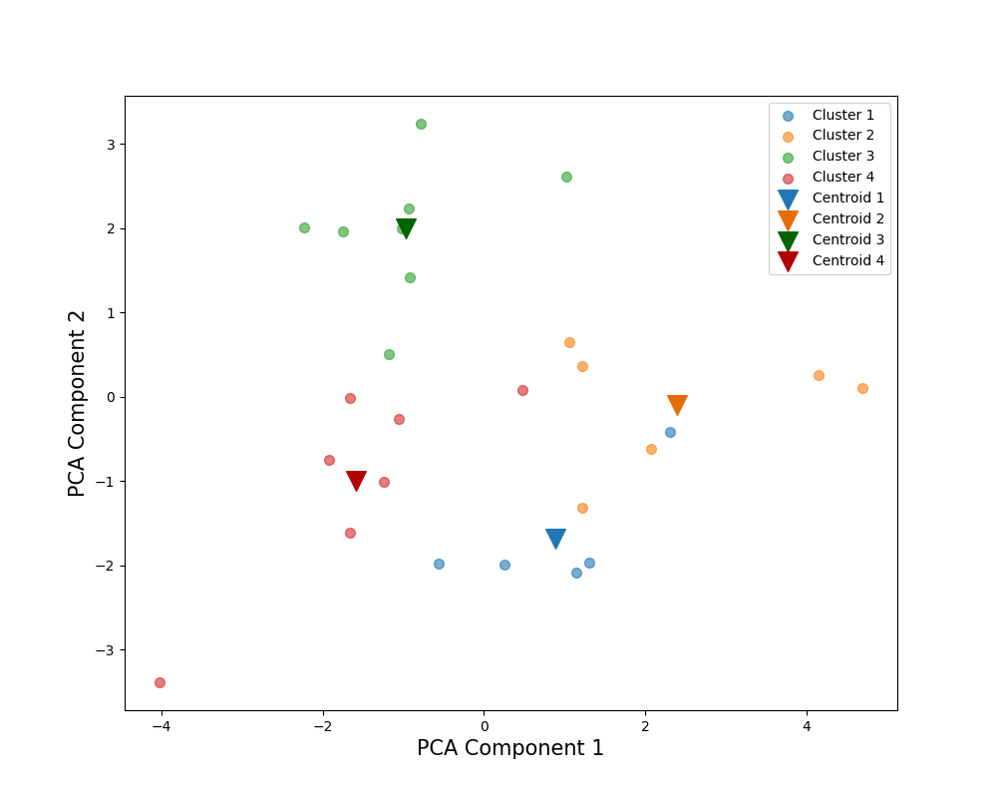
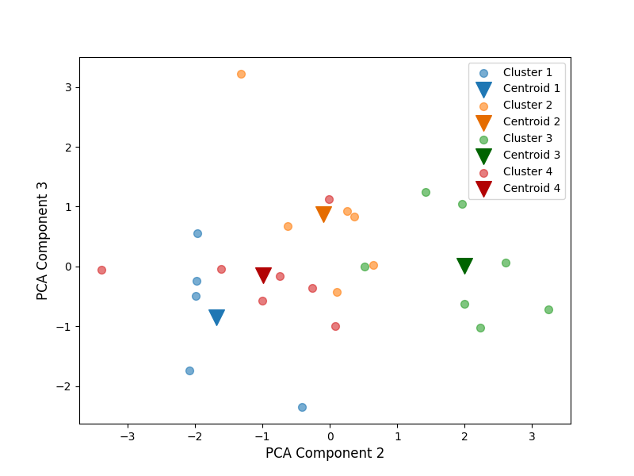
 | 標準偏差 | 6.325 | 8.345 | 6.901 | 13.038
 | 変動係数 | 7.03% | 9.40% | 8.78% | 16.72%
解答時間(s) | 平均 | 102.242 | 174.266 | 120.401 | 95.840 | -0.173 | 0.538 | -0.134135
 | 標準偏差 | 13.052 | 28.052 | 14.237 | 18.939
 | 変動係数 | 12.77% | 16.10% | 11.82% | 19.76%
平均速度(px/s) | 平均 | 1434.633 | 1179.510 | 992.296 | 1153.271 | 0.414 | 0.167 | 0.069152
88.75％
 | 標準偏差 | 236.859 | 94.933 | 165.556 | 110.713
 | 変動係数 | 16.51% | 8.05% | 16.68% | 9.60%
切り替え回数 | 平均 | 1328.667 | 2696.250 | 2087.000 | 1283.200 | -0.371 | 0.409 | -0.057465
90％
 | 標準偏差 | 364.423 | 326.849 | 171.136 | 154.082
90％
 | 変動係数 | 27.43% | 12.12% | 8.20% | 12.01%
サッケードの割合(％) | 平均 | 13.721 | 16.097 | 17.231 | 13.066 | -0.424 | 0.014 | 0.047072
79％
89％
 | 標準偏差 | 1.803 | 2.016 | 1.774 | 1.749
 | 変動係数 | 13.14% | 12.52% | 10.30% | 13.38%
平均サッケード振幅(px) | 平均 | 144.018 | 101.817 | 81.712 | 118.336 | 0.487 | 0.077 | 0.00812
78.57％
 | 標準偏差 | 33.324 | 11.372 | 17.278 | 21.499
 | 変動係数 | 23.14% | 11.17% | 21.15% | 18.17%
78％
最大サッケード振幅(px) | 平均 | 1343.350 | 1127.292 | 883.626 | 878.052 | 0.297 | 0.352 | 0.154817
 | 標準偏差 | 159.164 | 301.588 | 236.877 | 140.421
78％
 | 変動係数 | 11.85% | 26.75% | 26.81% | 15.99%
視線の分布(px) | 平均 | 539.637 | 504.364 | 450.188 | 501.742 | 0.376 | 0.257 | -0.300284
 | 標準偏差 | 63.275 | 54.546 | 68.719 | 42.917
 | 変動係数 | 11.73% | 10.81% | 15.26% | 8.55%
視線パスのフラクタル次元 | 平均 | 59.255 | 87.517 | 57.599 | 51.587 | -0.099 | 0.547 | -0.033238
 | 標準偏差 | 6.414 | 9.804 | 11.007 | 8.603
 | 変動係数 | 10.82% | 11.20% | 19.11% | 16.68%
平均視線パス直線性 | 平均 | 0.167 | 0.154 | 0.166 | 0.145 | 0.069 | 0.018 | 0.428357
 | 標準偏差 | 0.025 | 0.010 | 0.012 | 0.012
 | 変動係数 | 14.99% | 6.33% | 7.22% | 8.41%

Subject |  | All |  |  |  | PCA Weights
Cluster |  | 1 | 2 |  |  | 1 | 2 | 3
得点率(％) | 平均 | 82.714 | 78.933 |  |  | -0.108 | -0.180 | 0.647
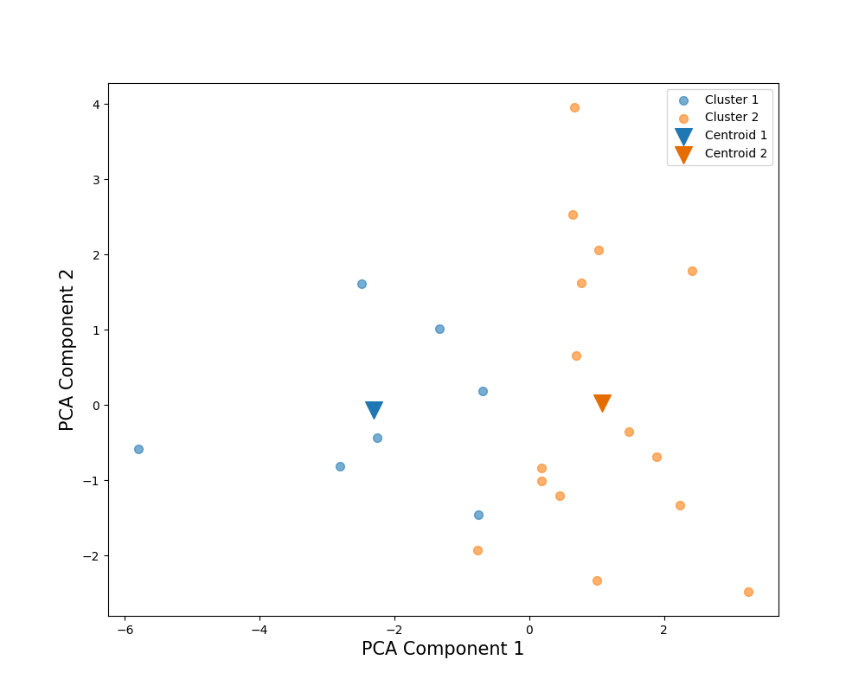
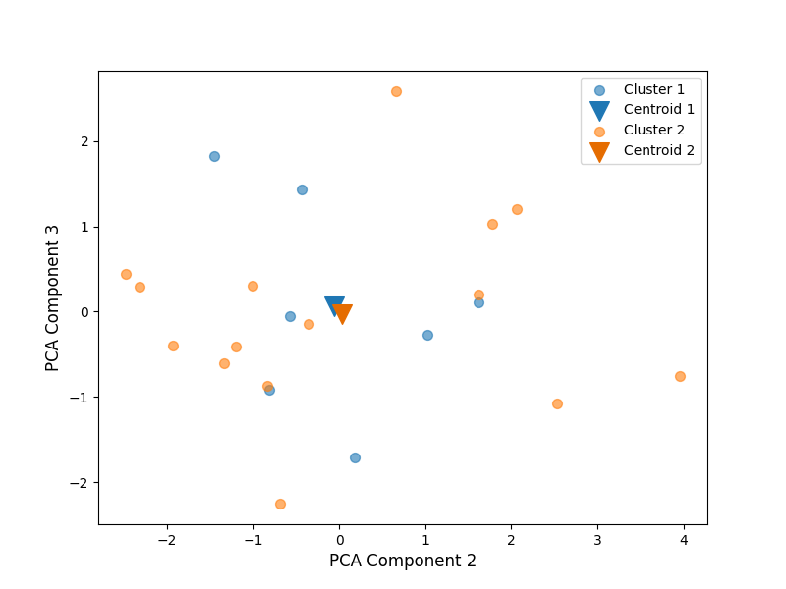
 | 標準偏差 | 11.441 | 8.430
 | 変動係数 | 13.83% | 10.68%
解答時間(s) | 平均 | 179.569 | 199.314 |  |  | 0.089 | 0.578 | 0.119
 | 標準偏差 | 27.384 | 61.281
 | 変動係数 | 15.25% | 30.75%
平均速度(px/s) | 平均 | 894.524 | 1134.648 |  |  | 0.431 | -0.116 | 0.152
 | 標準偏差 | 194.574 | 118.386
 | 変動係数 | 21.75% | 10.43%
切り替え回数 | 平均 | 3467.143 | 3087.367 |  |  | -0.133 | 0.569 | 0.120
 | 標準偏差 | 565.232 | 925.728
 | 変動係数 | 16.30% | 29.98%
サッケードの割合(％) | 平均 | 18.065 | 15.247 |  |  | -0.411 | 0.099 | 0.021
83％
 | 標準偏差 | 1.380 | 1.464
83％
79％
 | 変動係数 | 7.64% | 9.60%
平均サッケード振幅(px) | 平均 | 72.016 | 104.942 |  |  | 0.462 | -0.165 | 0.044
79％
 | 標準偏差 | 16.396 | 15.850
 | 変動係数 | 22.77% | 15.10%
最大サッケード振幅(px) | 平均 | 866.977 | 1135.455 |  |  | 0.361 | 0.224 | -0.224
 | 標準偏差 | 144.076 | 188.320
 | 変動係数 | 16.62% | 16.59%
視線の分布(px) | 平均 | 408.658 | 480.647 |  |  | 0.437 | -0.011 | -0.132
 | 標準偏差 | 49.645 | 31.734
 | 変動係数 | 12.15% | 6.60%
視線パスのフラクタル次元 | 平均 | 70.742 | 94.089 |  |  | 0.260 | 0.421 | 0.363
 | 標準偏差 | 20.008 | 26.148
 | 変動係数 | 28.28% | 27.79%
平均視線パス直線性 | 平均 | 0.155 | 0.153 |  |  | -0.073 | 0.178 | -0.573
 | 標準偏差 | 0.018 | 0.009
 | 変動係数 | 11.66% | 5.77%

